상품제안서
(반영구적 - 재활용 가능한) 핫팩 손난로 찜질팩 겨울 용품 방한 용품 보온 용품 온열팩 발열 - 직사각 | 상품코드: F29141

 |  |  |  |  |  |  | 02-412-0044 | www.easy1.co.kr
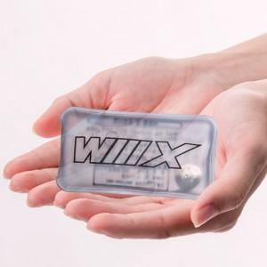

【상세/제작정보】

【인쇄/포장옵션】 | / 포장지포장

【공급단가】 | 수량 | 1,000~ | 2,000~ | 3,000~ | 5,000~ | 10,000~
*VAT별도 | 단가 | 420원 | 420원 | 410원 | 400원 | 390원

【상품 URL】 | https://easy1.co.kr:443/src/goods_detail.php?gdno=29141

